Voorblad
Toepassingsprofiel metadata gemeente Zeist

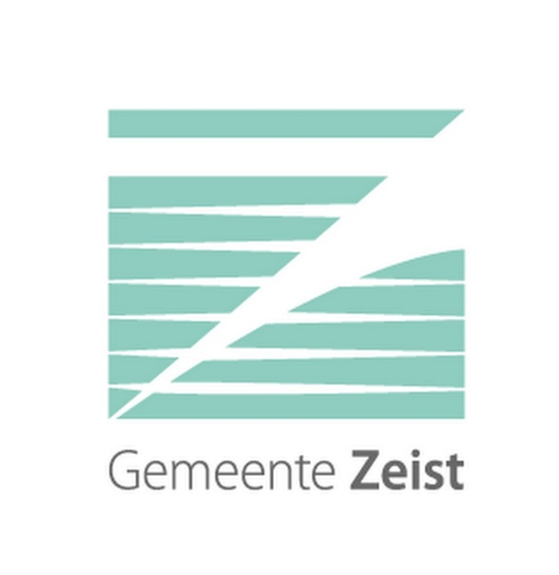

Versie: 1.0

Datum: 2024-02-06

Auteurs: Gerben Weenink en René van Rijn

Toelichting
Toelichting
Metagegevens, ookwel metadata genoemd, zijn gegevens die karakteristieken van informatieobjecten beschrijven. Zoals de titel van een document of het bestandsformaat van een bestand. Metagegevens beschrijven niet alleen het informatieobject zelf, maar ook de context waarbinnen de informatieobjecten zijn ontstaan of ontvangen. Sommige metagegevens worden automatische bijgehouden, andere moeten handmatig worden ingevoerd. Het vastleggen van metagegevens is noodzakelijk voor de betrouwbaarheid van informatie en maakt het vinden, uitwisselen, interpreteren en duurzaam beheren van informatie mogelijk. Het vastleggen van metadata is ook vastgelegd in de archiefwet- en regelgeving (Archiefregeling art.19 lid 2). De Archiefregeling (art. 19 lid 1) verplicht elke overheidsorganisatie om een metagegevensschema, als bedoeld in NEN-ISO 23081:2006, vast te leggen. Een metagegevensschema, ookwel metadataschema genoemd, legt de structuur, betekenis en regels vast waar metagegevens aan moeten voldoen. Een metagegevensschema heeft als doel om op een uniforme manier metadata die noodzakelijk zijn voor de duurzame toegankelijkheid van overheidsinformatie vast te leggen. Het metagegevensschema wordt ook gebruikt om:
• Te beschrijven welke gegevens moeten worden opgeslagen;
• Uitleg te geven over metagegevens. Het metagegevensschema legt uit wat de inhoud is van de metadata en hoe deze
geïnterpreteerd moet worden. Met behulp van het metagegevensschema kunnen gebruikers metadata lezen en interpreteren;
• De regels waaraan de metagegevens moeten voldoen te beschrijven. Op basis daarvan kunnen de metagegevens gecontroleerd
worden;
• Te dienen als belangrijke richtlijn bij conversie of migratie van informatie.
In juli 2021 is er een nieuwe standaard voor metagegevens vastgesteld: Metagegevens voor Duurzaam Toegankelijke Overheidsinformatie (MDTO). MDTO is de opvolger van Toepassingsprofiel Metagegevens Lokale Overheden(TMLO). MDTO is een landelijke norm voor het vastleggen en uitwisselen van eenduidige metagegevens om de duurzame toegankelijkheid van overheidsinformatie mogelijk te maken. MDTO beschrijft in de basis de metagegevens die behoren bij informatieobjecten en bestanden. Meer informatie over MDTO is te vinden op: https://www.nationaalarchief.nl/archiveren/mdto.
Ter introductie van het metagegevensschema wordt hier een korte uitleg gegeven bij de betekenis van de tabbladen en kolommen:
Toelichting tabbladen
Toelichting aggregaties: Dit tabblad geeft een uitleg over het begrip aggregatie.
Metagegevensschema: Dit tabblad geeft het MDTO-metagegevensschema weer.
Toelichting kolommen
Attribuut: De naam van het element of attribuut.
Definitie: De betekenis van het element of attribuut.
Toelichting: Een toelichting ter verduidelijking van het element of attribuut, eventueel voorbeelden en nadere eisen waar de waarden van dit attribuut aan moeten voldoen. Waarden die worden toegekend aan metadata moeten ook voor anderen (en ook) na langere tijd nog te begrijpen en te interpreteren.
Waardering: De waardering geeft aan of het element verplicht is of dat een attribuut verplicht een waarde moet hebben. Mogelijk zijn: (1) Verplicht: Een klein aantal metadata is verplicht binnen MDTO. Deze metadata moeten altijd vastgelegd zijn. (2) Verplicht, indien bekend: Deze metadata moeten vastgelegd zijn als ze bekend zijn binnen de organisatie. Dit komt omdat deze metadata voor het uitvoeren van het werk- en beheerproces noodzakelijk is. De conditie ‘indien bekend’ is opgenomen om te voorkomen dat medewerkers metadata moeten vastleggen alleen om aan MDTO te voldoen.
Archief: In deze kolom wordt voor het archief vastgelegd in welk dataveld van het informatiemodel binnen het informatiesysteem het metagegeven is geregistreerd.
Serie/zaaktype: In deze kolom wordt voor de serie/zaaktype vastgelegd in welk dataveld van het informatiemodel binnen het informatiesysteem het metagegeven is geregistreerd.
Dossier/zaak: In deze kolom wordt voor het dossier/zaak vastgelegd in welk dataveld van het informatiemodel binnen het informatiesysteem het metagegeven is geregistreerd.
Archiefstuk/document: In deze kolom wordt voor het archiefstuk/document vastgelegd in welk dataveld van het informatiemodel binnen het informatiesysteem het metagegeven is geregistreerd.
Bestand: In deze kolom wordt voor het bestand vastgelegd in welk dataveld van het informatiemodel binnen het informatiesysteem het metagegeven is geregistreerd.

Toelichting aggregaties
Toelichting aggregaties
Een informatieobject kan samengesteld zijn uit andere informatieobjecten. Dit wordt een aggregatie genoemd. Een archief omvat bijvoorbeeld alle informatieobjecten van één organisatie of persoon. Een dossier bevat alle informatieobjecten die op een bepaald onderwerp betrekking hebben.
MDTO gaat ervan uit dat metagegevens bij elk aggregatieniveau zijn vastgelegd. MDTO kent namelijk geen overerving van metagegevens (attribuutwaarden) tussen aggregatieniveaus. Dit betekent dat bij de uitwisseling van MDTO-metagegevens attribuutwaarden op elk aggregatieniveau opgenomen moeten zijn. Omdat MDTO geen eisen stelt aan de manier waarop metagegevens worden vastgelegd, is het wel toegestaan om bij het vastleggen van de metagegevens overerving toe te passen. Mits bij de uitwisseling van deze metagegevens de gegevens wel op elk aggregatieniveau worden genoemd. Een archiefvormer kan in een informatiesysteem bijvoorbeeld alleen op het hoogste aggregatieniveau worden vastgelegd. Bij een uitwisseling dient de archiefvormer dan wel op elk aggregatieniveau vermeld te worden. Hierdoor kan het echter fijn zijn om de mapping op te delen in verschillende aggregatieniveaus, zoals Archief, Serie/ Zaaktype, Dossier/ Zaak, Archiefstuk en Bestand.
Archief: Het archief is een geheel van informatieobjecten, ontvangen of opgemaakt door een archiefvormer.
Serie/zaaktype: Een Serie is een verzameling van dossiers, fysieke archiefbestanddelen en/of stukken, numeriek, alfabetisch, chronologische of logisch geordend, ontstaan vanuit een identieke "handeling", dan wel een identieke vorm hebbend dan wel verwante inhoud bevattend.
Dossier/zaak: Het dossier/zaak is het geheel van fysieke of virtueel gekoppelde archiefstukken/documenten die op één onderwerp betrekking hebben.
Archiefstuk: Het archiefstuk is een informatieobject of informatie-eenheid.
Bestand*: MDTO maakt onderscheid tussen een informatieobject als eenheid van informatie ongeacht de vorm, en de specifieke vorm waarin deze informatie wordt gerepresenteerd. Bestanden zijn één vorm van representatie. De metagegevens die MDTO specificeert voor een bestand hebben specifiek betrekking op de representatie. Zoals het aantal bytes en het bestandsformaat.
*MDTO maakt onderscheidt tussen verschillende soorten objecten waaraan metagegevens verbonden zijn:
Informatieobject: Een op zichzelf staand geheel van gegevens met een eigen identiteit. Zoals een tekstdocument of een foto. Zie de specificatie van Informatieobject voor een nadere toelichting.
Bestand: Een geordende verzameling van gegevens in elektronische vorm, die door een elektronisch apparaat onder één naam kan worden behandeld en aangesproken. Zoals een Word-bestand of MPEG- bestand. Zie ook de specificatie van Bestand.

